INSTRUCTIVO
 |  |  |  |  |  |  | 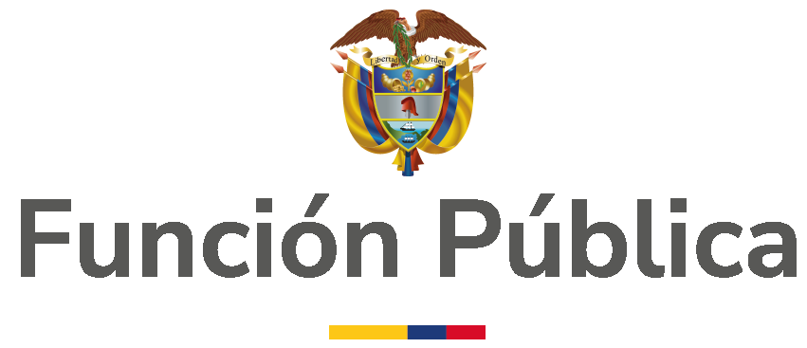

INSTRUMENTO DE AUTODIAGNÓSTICO PARA DETERMINAR EL NIVEL DE MADUREZ DE LA GESTIÓN INTEGRAL DEL RIESGO

 | I.CONTEXTO, ANTECEDENTES Y ASPECTOS GENERALES Teniendo en cuenta que la gestión integral del riesgo en todas sus fases debe ser un proceso conjunto, permanente e interactivo entre todos los actores institucionales, pero especialmente, entre la línea estrategica, segunda línea en relación con la gestión del riesgo y la tercera línea de defensa, se ha identificado la necesidad de establecer un marco general que le permita a las entidades establecer su estado actual respecto de la gestión integral del riesgo que contribuya a tener un punto de partida objetivo para la toma de decisiones tendientes a la mejora del proceso. Es así como el Departamento Administrativo de la Funcion Pública ha utilizado un marco de referencia sobre gestión de riesgos ya existente: el Committee of Sponsoring Organizations of the Treadway Commissión -COSO ERM, y a partir de la herramienta desarrollada por The Institute of Internal Auditor - The IIA (España), que utiliza esta estructura para determinar el nivel de madurez de la gestión del riesgo, ha adaptado a las necesidades, terminos y estructura de la gestión del riesgo en el sector público Colombiano para incorporarla como un aspecto de base en la Guía de Administración del Riesgo y el Diseño de Controles en Entidades Públicas, pues se hace necesario comprender el estado actual en la gestión del riesgo institucional, no solo desde la estructura de la política de administración del riesgo, sino considerando un espectro mas amplio que brinda el COSO ERM y que permitira tener una mayor comprensión respecto de los niveles de implementación de los componentes, principios y resultados en relación con los eventos o materializaciones que han sido evidenciados, información esencial para determinar la efectividad de las actividades de control establecidas por la entidad. Adicionalmente, como se ha planteado en el numeral 5.2 de la Guía rol de las unidades u oficinas de control interno, auditoría interna o quien haga sus veces, Versión 3 de

 | (i) Gráfico Radial Se reporta un resumen de la nota/calificación al nivel de Principio, Componente y madurez del Sistema Integral de Administración del Riesgo. Se reporta el resultado de la calificación de cada Componente en formato de “Gráfico Radial”. Finalmente, cada entidad podrá determinar su nivel del madurez del Sistema Integral de Administración del Riesgo con base a los siguientes niveles: 1 - Inicial 2 - Repetible 3 - Definido 4 - Administrado 5 - Optimizado

 |  |  |  |  |  | Optimizado
 |  |  |  |  | Administrado
 |  |  |  | Definido
 |  |  | Repetible
 |  | Inicial

Resumen
RESUMEN DE RESULTADOS

 | C A L I F I C A C I Ó N
 | Componente | Principio 1 | Principio 2 | Principio 3 | Principio 4 | Principio 5
1. Gobierno y Cultura | 3.6 | 3.0 | 3.0 | 3.8 | 3.5 | 4.7
2. Estrategia y Definición de Objetivos | 3.6 | 4.2 | 3.0 | 3.7 | 3.7
3. Desempeño | 4.1 | 4.0 | 4.5 | 4.7 | 4.7 | 2.7
4. Análisis y Monitorización | 3.7 | 4.0 | 2.5 | 4.5
5. Información, comunicación y reporte | 4.7 | 4.3 | 5.0 | 4.8

MADUREZ DEL SISTEMA INTEGRAL DE ADMINISTRACIÓN DEL RIESGO | 3.9

Calificación de los Componentes

